关系图
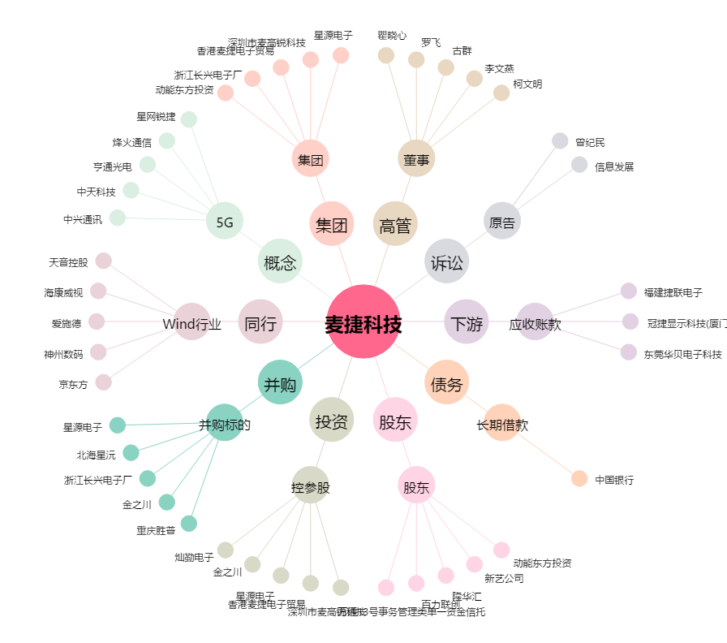
麦捷科技[300319.SZ] - 关系概览图

